Sheet1
 |  | Закaз № 102 от 30.03.20
 |  | Клиент : |  | ФОП Козявко С.О. Баштанка ул. Б.Республики, д. 42, эт. 1, кв. 1, т. 0934912834/0677
 |  | Срок изготовления : |  | . .
 |  | Всего изделий : |  | 15 | шт |  | 102
 |  | Общий периметр : |  | 87.00 | м
 |  | Площа з дод. ел-ми: |  | 30.09 | м*м
 |  | Общая площадь : |  | 29.46 | м*м | Вага, кг: |  | 996.01
Изделия: Доп. элементы: Всего, ГРН: Врахована знижка : | 42508.49 3491.51 46000.00 32.97%

 |  | Всего к оплате, ГРН : 46000.00
 |  | Сорок шесть тысяч гривен 00 копеек
Вікно № 1 | 1.38 м*м | Кількість блоків: |  |  |  |  |  | 4 шт
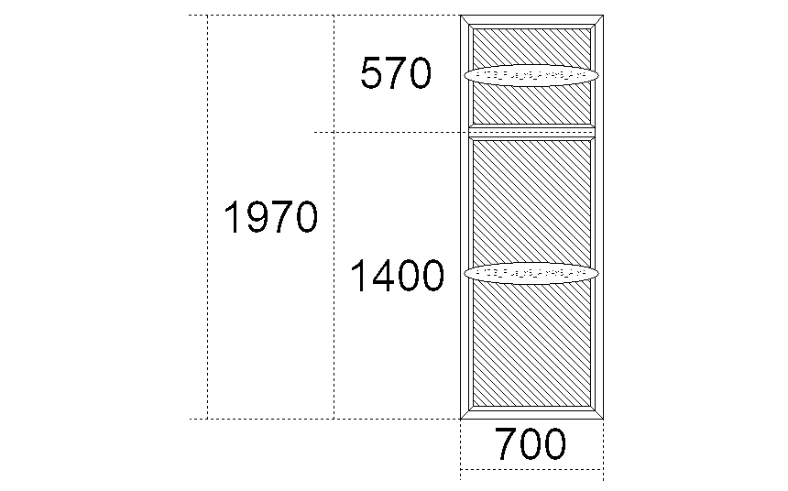 |  | Профіль: | Steko S400, (58 мм),Белый, СЕРАЯ РЕЗИНА Арм. - стандарт 1,2 мм
 |  | Склопакет: | 4МDS_Plus_х9_Arх4х9_Arх4 |  |  |  |  | 2 шт.
 |  | Фурнітура:
 |  | Коментар:
 |  | Стоимость одного изделия |  |  |  |  | 1603.45
 |  | Дополнительные элементы |  |  | Цена |  | Количество | Сумма
 |  | Отл.оцинков.бел220 |  |  | 45.94 |  | 0.75 м | 34.46
 |  | Подоконник Rif 500мм белый |  |  | 198.58 |  | 0.8 м | 158.86

 |  | Всего : |  |  | 1796.77 х 4 = 7187.07 ГРН
Приведений опір теплопередачі R=0.69 м2 *С/Вт

Вікно № 2 | 2.42 м*м | Кількість блоків: |  |  |  |  |  | 1 шт
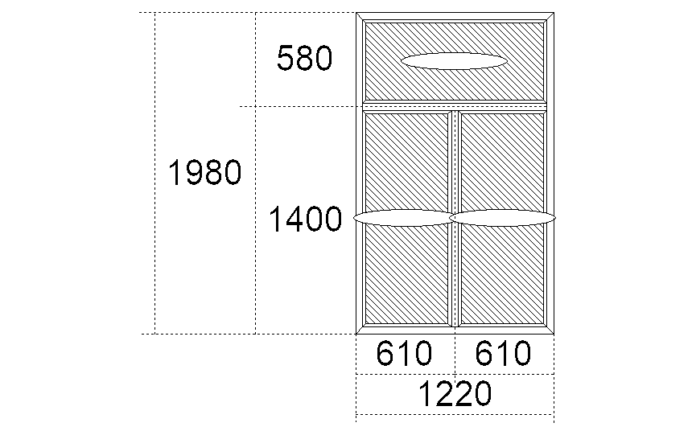 |  | Профіль: | Steko S400, (58 мм),Белый, СЕРАЯ РЕЗИНА Арм. - стандарт 1,2 мм
 |  | Склопакет: | 4МDS_Plus_х9_Arх4х9_Arх4 |  |  |  |  | 3 шт.
 |  | Фурнітура:
 |  | Коментар:
 |  | Стоимость одного изделия |  |  |  |  | 2698.92
 |  | Дополнительные элементы |  |  | Цена |  | Количество | Сумма
 |  | Отл.оцинков.бел220 |  |  | 45.26 |  | 1.25 м | 56.58
 |  | Подоконник Rif 500мм белый |  |  | 196.66 |  | 1.35 м | 265.49

 |  | Всего : |  |  | 3020.99 ГРН
Приведений опір теплопередачі R=0.69 м2 *С/Вт

Вікно № 3 | 2.42 м*м | Кількість блоків: |  |  |  |  |  | 1 шт
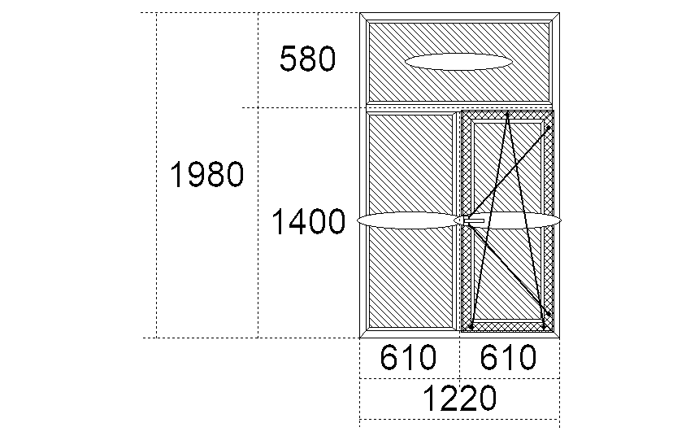 |  | Профіль: | Steko S400, (58 мм),Белый, СЕРАЯ РЕЗИНА Арм. - стандарт 1,2 мм
 |  | Склопакет: | 4МDS_Plus_х9_Arх4х9_Arх4 |  |  |  |  | 3 шт.
 |  | Фурнітура: | \П/О ОК AXOR K-3\
 |  | Коментар:
 |  | Стоимость одного изделия |  |  |  |  | 3327.47
 |  | Дополнительные элементы |  |  | Цена |  | Количество | Сумма
 |  | Отл.оцинков.бел220 |  |  | 45.26 |  | 1.25 м | 56.58
 |  | Подоконник Rif 500мм белый |  |  | 196.66 |  | 1.35 м | 265.49

 |  | \МС внутренняя бел 1 шт; |  |  |  |  | 0.66 | 122.9
 |  | Всего : |  |  | 3772.43 ГРН
Приведений опір теплопередачі R=0.69 м2 *С/Вт

Вікно № 4 | 2.97 м*м | Кількість блоків: |  |  |  |  |  | 1 шт
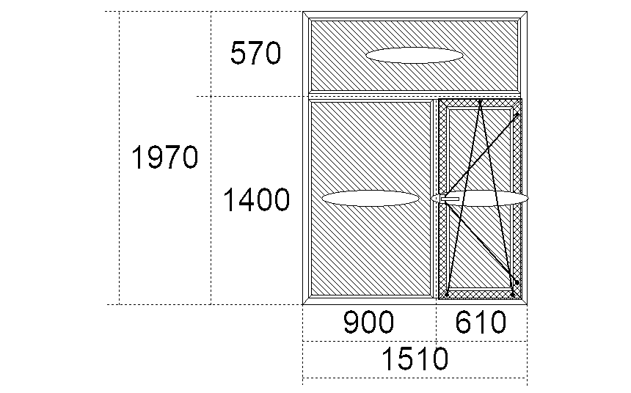 |  | Профіль: | Steko S400, (58 мм),Белый, СЕРАЯ РЕЗИНА Арм. - стандарт 1,2 мм
 |  | Склопакет: | 4МDS_Plus_х9_Arх4х9_Arх4 |  |  |  |  | 3 шт.
 |  | Фурнітура: | \П/О ОК AXOR K-3\
 |  | Коментар:
 |  | Стоимость одного изделия |  |  |  |  | 3776.02
 |  | Дополнительные элементы |  |  | Цена |  | Количество | Сумма
 |  | Подоконник Rif 600мм белый |  |  | 235.23 |  | 1.6 м | 376.38
 |  | Отл.оцинков.бел220 |  |  | 45.04 |  | 1.6 м | 72.06

 |  | \МС внутренняя бел 1 шт; |  |  |  |  | 0.66 | 122.9
 |  | Всего : |  |  | 4347.35 ГРН
Приведений опір теплопередачі R=0.7 м2 *С/Вт

Вікно №5 | 1.08 м*м | Кількість блоків: |  |  |  |  |  | 1 шт
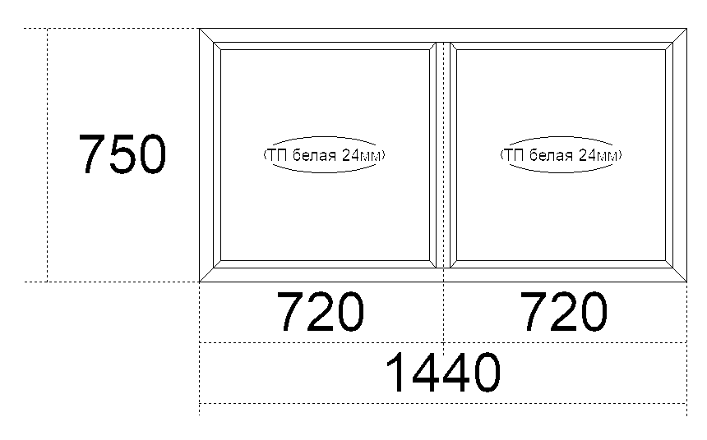 |  | Профіль: | Steko S 500, (60 мм), Белый, СЕРАЯ РЕЗИНА Арм. - стандарт 1,2 мм
 |  | Склопакет: | ТП белая 24мм |  |  |  |  | 2 шт.
 |  | Фурнітура:
 |  | Коментар:
 |  | Стоимость одного изделия |  |  |  |  | 1135.37
 |  | Дополнительные элементы |  |  | Цена |  | Количество | Сумма
 |  | Мини соед S универсальный белый |  |  | 25.15 |  | 1.44 м | 36.22
 |  | Мини соед S универсальный белый |  |  | 25.15 |  | 1.44 м | 36.22

 |  | Всего : |  |  | 1207.81 ГРН
Приведений опір теплопередачі R=0.8 м2 *С/Вт

Вхідні двері №6 | 3.02 м*м | Кількість блоків: |  |  |  |  |  | 1 шт
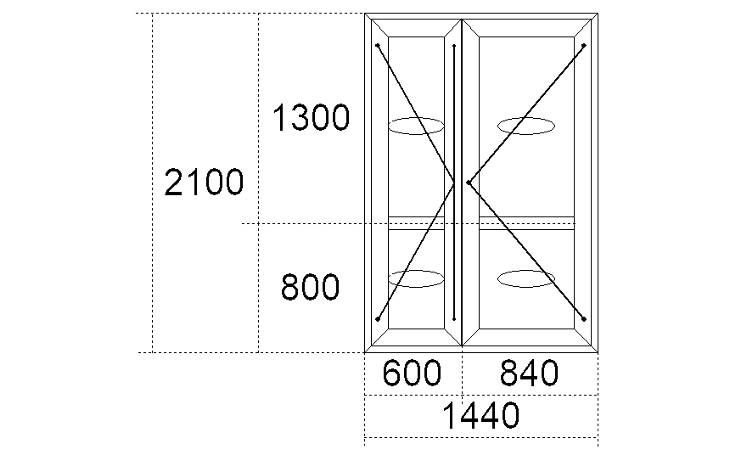 |  | Профіль: | Steko S 500, (60 мм), ДВ ВХ, Т-ств 105, Белый, СЕРАЯ РЕЗИНА Арм. Квадрат 1,5 мм
 |  | Склопакет: | ТП белая 24мм |  |  |  |  | 4 шт.
 |  | Фурнітура: | \Штульповая створка (Steko)\\Дв. Вх. Нажимная ручка (Steko) ШТУЛЬП\
 |  | Коментар: | ВНИМАНИЕ!!! Замок VORNE 35/92
 |  | Стоимость одного изделия |  |  |  |  | 7558.75
 |  | Дополнительные элементы |  |  | Цена |  | Количество | Сумма

 |  | Всего : |  |  | 7558.75 ГРН
Приведений опір теплопередачі R=0.73 м2 *С/Вт

Вікно № 7 | 0.75 м*м | Кількість блоків: |  |  |  |  |  | 1 шт
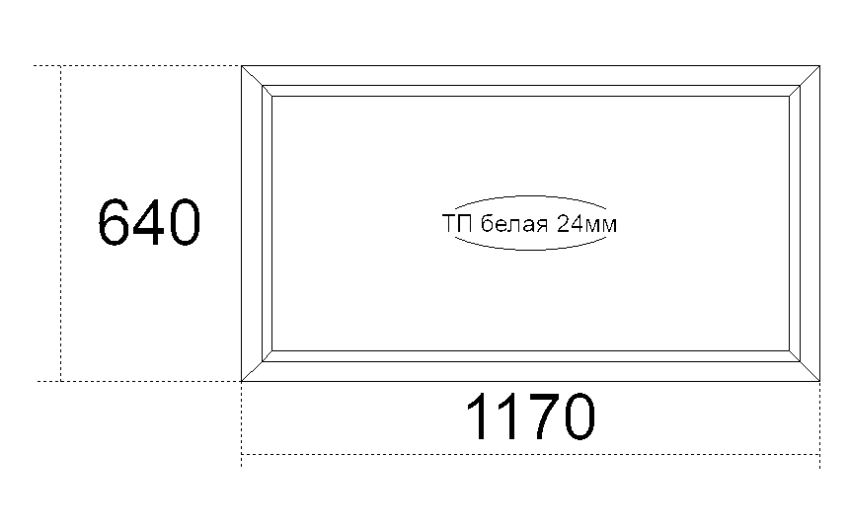 |  | Профіль: | Steko S 500, (60 мм), Белый, СЕРАЯ РЕЗИНА Арм. - стандарт 1,2 мм
 |  | Склопакет: | ТП белая 24мм |  |  |  |  | 1 шт.
 |  | Фурнітура:
 |  | Коментар:
 |  | Стоимость одного изделия |  |  |  |  | 707.31
 |  | Дополнительные элементы |  |  | Цена |  | Количество | Сумма
 |  | Мини соед S универсальный белый |  |  | 25.31 |  | 1.17 м | 29.62
 |  | Мини соед S универсальный белый |  |  | 25.31 |  | 1.17 м | 29.62

 |  | Всего : |  |  | 766.55 ГРН
Приведений опір теплопередачі R=0.8 м2 *С/Вт

Вхідні двері №8 | 2.46 м*м | Кількість блоків: |  |  |  |  |  | 1 шт
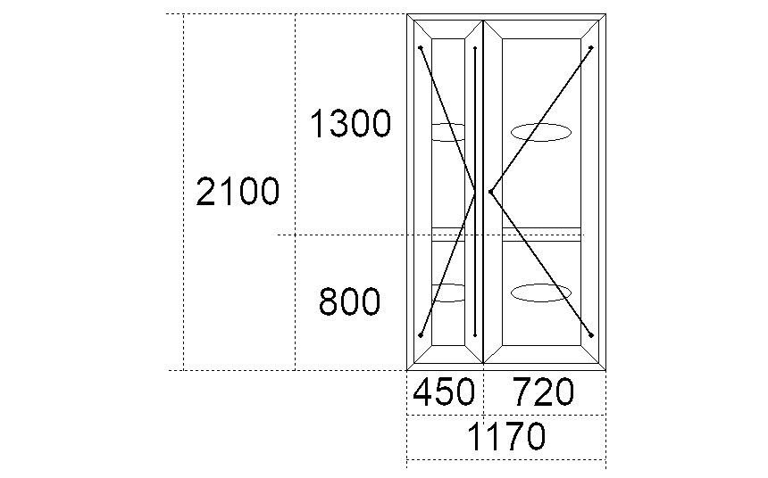 |  | Профіль: | Steko S 500, (60 мм), ДВ ВХ, Т-ств 105, Белый, СЕРАЯ РЕЗИНА Арм. Квадрат 1,5 мм
 |  | Склопакет: | ТП белая 24мм |  |  |  |  | 4 шт.
 |  | Фурнітура: | \Штульповая створка (Steko)\\Дв. Вх. Нажимная ручка (Steko) ШТУЛЬП\
 |  | Коментар: | ВНИМАНИЕ!!! Замок VORNE 35/92
 |  | Стоимость одного изделия |  |  |  |  | 7159.10
 |  | Дополнительные элементы |  |  | Цена |  | Количество | Сумма

 |  | Всего : |  |  | 7159.10 ГРН
Приведений опір теплопередачі R=0.71 м2 *С/Вт

Вікно № 9 | 2.16 м*м | Кількість блоків: |  |  |  |  |  | 3 шт
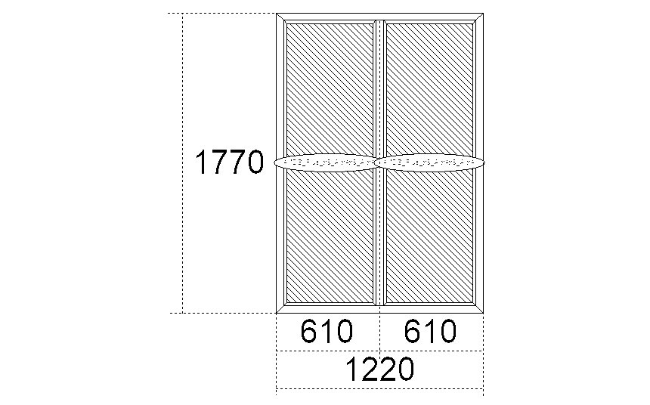 |  | Профіль: | Steko S400, (58 мм),Белый, СЕРАЯ РЕЗИНА Арм. - стандарт 1,2 мм
 |  | Склопакет: | 4МDS_Plus_х9_Arх4х9_Arх4 |  |  |  |  | 2 шт.
 |  | Фурнітура:
 |  | Коментар:
 |  | Стоимость одного изделия |  |  |  |  | 2325.57
 |  | Дополнительные элементы |  |  | Цена |  | Количество | Сумма
 |  | Отл.оцинков.бел220 |  |  | 45.22 |  | 1.3 м | 58.79
 |  | Подоконник Rif 600мм белый |  |  | 235.68 |  | 1.35 м | 318.17

 |  | Всего : |  |  | 2702.53 х 3 = 8107.60 ГРН
Приведений опір теплопередачі R=0.7 м2 *С/Вт

Вікно № 10 | 2.35 м*м | Кількість блоків: |  |  |  |  |  | 1 шт
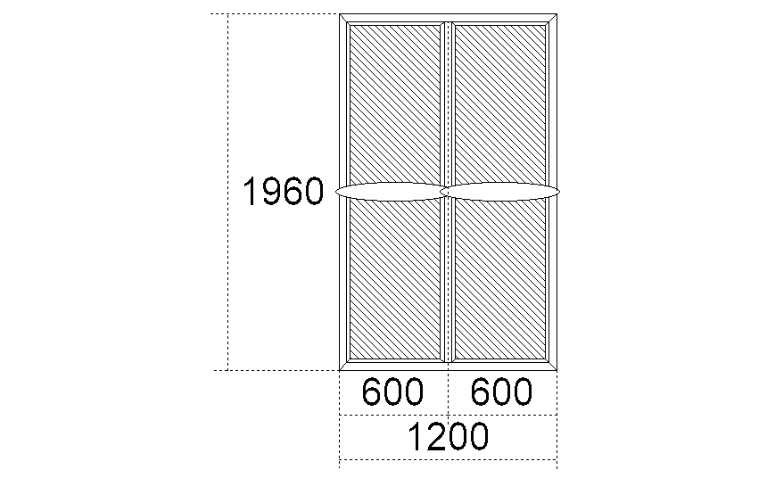 |  | Профіль: | Steko S400, (58 мм),Белый, СЕРАЯ РЕЗИНА Арм. - стандарт 1,2 мм
 |  | Склопакет: | 4МDS_Plus_х9_Arх4х9_Arх4 |  |  |  |  | 2 шт.
 |  | Фурнітура:
 |  | Коментар:
 |  | Стоимость одного изделия |  |  |  |  | 2509.25
 |  | Дополнительные элементы |  |  | Цена |  | Количество | Сумма
 |  | Отл.оцинков.бел220 |  |  | 45.26 |  | 1.25 м | 56.58
 |  | Подоконник Rif 600мм белый |  |  | 235.79 |  | 1.3 м | 306.52

 |  | Всего : |  |  | 2872.35 ГРН
Приведений опір теплопередачі R=0.71 м2 *С/Вт

Вартість виробів складає 46000.00грн., Вартість робіт з монтажу складає 6000,00грн.

Вартість робіт та матеріалу з відновлення відкосів складає 18000,00грн. Загальна вартість складає 70000,00грн.

Заказчик |  |  | Исполнитель

Шановні клієнти!
Перевірте ваш рахунок! Чи не забули Ви купити?
Для довершеного вигляду:
- Підвіконня |  | - Теплі укоси з термопанелі
- Відлив |  | - Ламінацію внутрішню або зовнішню
- Москітну сітку

Для якісного монтажу:
- Монтажну піну Steko, паро-гідроізоляційні стрічки

Для безпеки та захисту від бактерій:
- Ролети для вікон, дверей або воріт |  | - Дитячий замок
- Протизламну ручку Secustik |  | - Антибактеріальну ручку Steko BioTouch
РАЗОМ КУПУВАТИ ВИГІДНІШЕ!

